発注書
セーブ画面仕様 |  |  | 1280 | 960
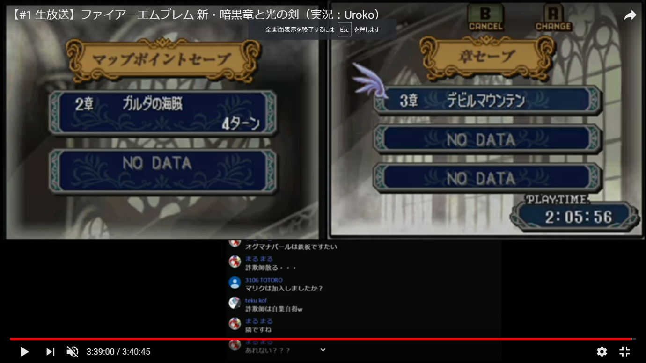

必要なもの

名前 | サイズ | 機能説明
セーブボタン1 | 764*192 | データを保存するため（データをロードするため）
セーブボタン2（仮） | 764*192 | データを保存するため（データをロードするため）
セーブボタン3（仮） | 764*192 | データを保存するため（データをロードするため）
はいボタン | 382*128 | セーブしていいかの確認
いいえボタン | 382*128 | セーブしていいかの確認

